关系图
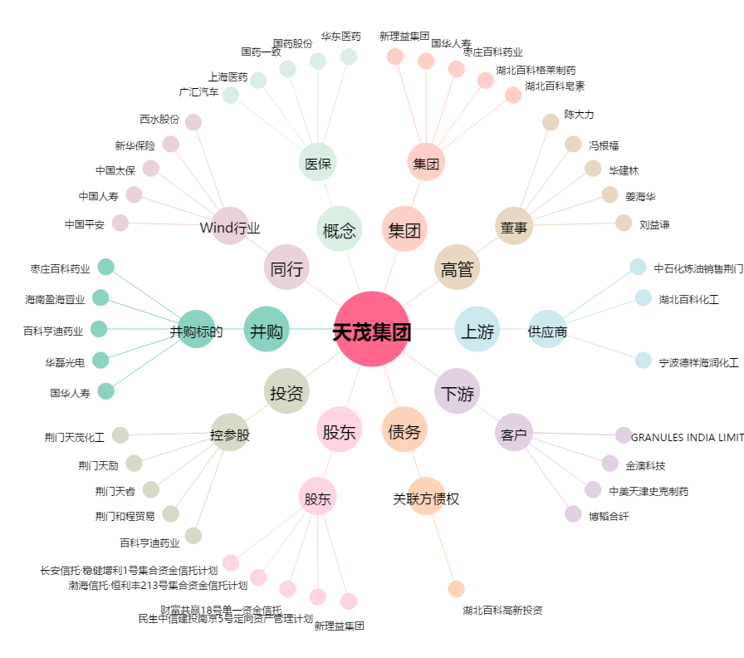
天茂集团[000627.SZ] - 关系概览图

